Hoja1
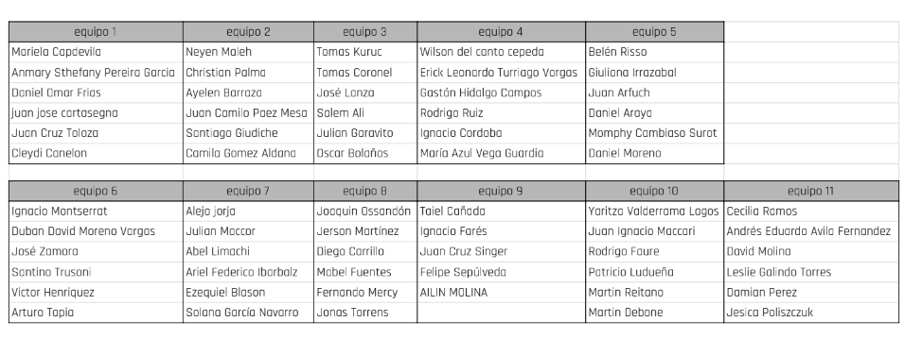

CAMADA 4
SALA 12 | GRUPO 1
SALA 13 | GRUPO 2
SALA 14 | GRUPO 3
SALA 15 | GRUPO 4
SALA 16 | GRUPO 5
SALA 17 | GRUPO 6
SALA 18 | GRUPO 7
SALA 19 | GRUPO 8
SALA 20 | GRUPO 9
SALA 21 | GRUPO 10
SALA 22 | GRUPO 11

